Hoja1
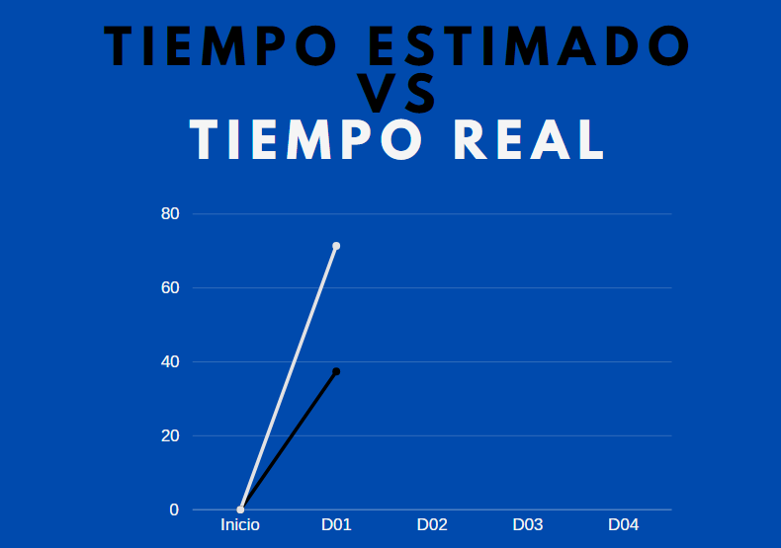
Tiempo estimado D01 |  |  | Tiempo real D01

Rol | Coste | Tiempo (h) | Rol | Coste | Tiempo (h)
Analista | 30.00 € | 0.58 | Analista | 30.00 € | 1.16
Otro | 20.00 € | 1 | Otro | 20.00 € | 1.83

Total | 37.40 € |  | Total | 71.40 €

